2026年環境家計簿
環 境 家 計 簿
記入例
作成方法は、簡単！項目ごとに毎月「使用量」を記入するだけです。

● 月に１回 環境家計簿をつけてみよう

電気、ガス、水道などの使用量を削減することは、地球温暖化の原因となる二酸化炭素（CO2）の排出量の削減だけでなく、光熱水費の節約につながります。
環境家計簿では、電気、ガス、灯油の使用量から、家庭から排出されるCO2の排出量を簡単に計算することができます。
CO2排出量を『見える化』し、省エネ行動に努めましょう。

項目 [排出係数※] | 電気 | [0.411] | 都市ガス | [2.09] | LPガス | [6.6] | 灯油 | [2.5] | CO2排出量 合計 （ｋg） |  | あなたの世帯のCO2排出量は
 | 使用量 | CO2 | 使用量 | CO2 | 使用量 | CO2 | 使用量 | CO2 |  |  | 年間 | kg
 | （kWh） | 排出量 | （㎥） | 排出量 | （㎥） | 排出量 | （L） | 排出量
1月 |  | ① |  | ② |  | ③ |  | ④ | ①+②+③+④
 |  |  |  |  |  |  |  |  |  |  | 平均値と比べてみましょう
世帯人数別 家庭からのCO_{２}排出量（年間）
2月
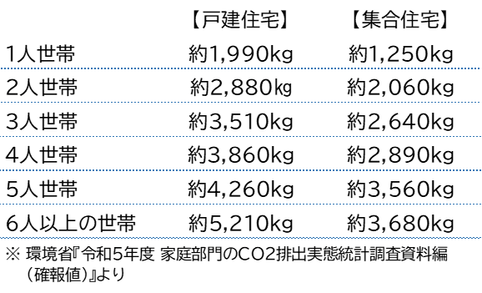
3月
4月
5月
6月
7月
8月
9月 |  |  |  |  |  |  |  |  |  | ● CO2排出量が一番多かった月は |  |  | 月
10月 |  |  |  |  |  |  |  |  |  | ● CO2排出量を削減できる月は |  |  | 月
11月 |  |  |  |  |  |  |  |  |  | ● 2026年の目標
12月
※ 排出係数：電気やガスの使用量当たりのCO2排出量を指し示す数値のこと。 【 CO2排出量 = 使用量 × 排出係数 】 電気は中部電力ミライズ㈱、都市ガスは東邦ガス㈱、LPガスは日本LPガス協会、灯油は環境省令の排出係数を記載しています。

